勤怠管理_TOP（タブレット）
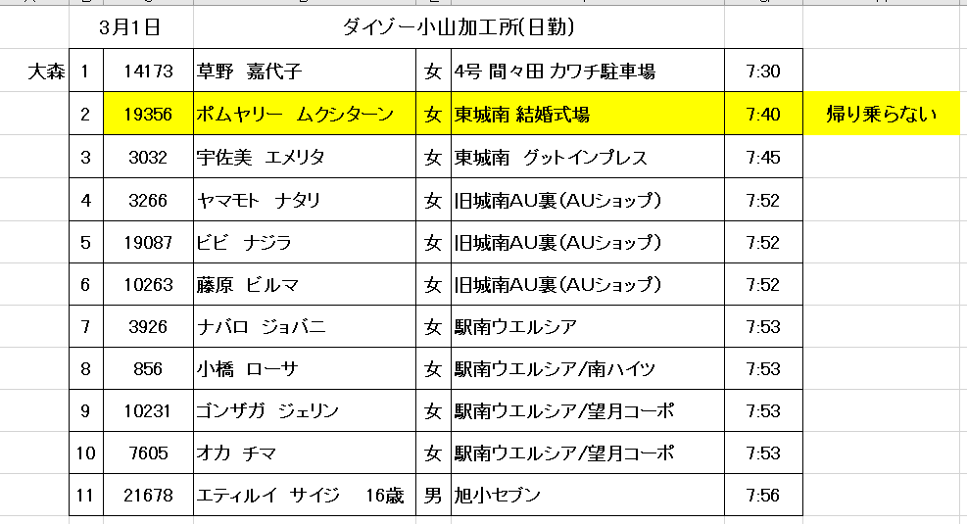
「勤怠管理_残業（タブレット）」シート参照
■現場で利用するタブレットの画面想定
インターネットに繋がらない可能性があることが前提

 | 勤怠QR | ログイン

社員QRコードを読み込ませてください
=
残業申請
残業連絡
送迎設定
勤怠登録
ログイン
タイタンID


ID
スタッフ
現場管理者
Password
課題No.11
パスワードを忘れた場合の再発行対応は要検討。
login

当日1回目のスキャンは出勤、2回目のスキャンは退勤とする。出勤後24時間経ったら、1回目のスキャンと判断するように戻す。※20時間くらいのほうが良いかも？管理者が切り替えできるなど。

 | 出勤登録 | メニュー
データ出力
同期
一覧
お知らせ
出勤登録
2021/05/25

名前： 松浦 清隆
出勤時間： 8:45

本日は残業可能ですか？

1時間
残業NG
2時間
キャンセル
勤怠管理_残業（タブレット）シート参照
ダイアログで出力
「総合管理表と連携しますか？」

2時間以上

 | 退勤登録 | データ出力
退勤登録
2021/05/25
データ出力

名前： 松浦 清隆

退勤時間： 17:31
勤怠CSV出力
送迎一覧出力

OK
キャンセル

戻る

 | 退勤登録完了 | 勤怠CSV出力 | 送迎一覧出力
退勤登録
2021/05/25
勤怠CSV出力
送迎一覧出力
名前： 松浦 清隆
1年前まで選択可能。
開始日
yyyy/mm
～
終了日
yyyy/mm
退勤時間： 17:31
出力年月
yyyy/mm

本日もお疲れさまでした！
戻る
出力
出力

戻る
戻る

「良い週末を！」などメッセージをそのときによって変更する。
選択した年月の1カ月分のデータを任意の場所にCSV出力する。
選択した期間のデータを任意の場所にExcel出力する。

出力内容は要検討。
課題No10

勤怠管理_TOP (スマホ)
■スタッフが普段使いしているスマートフォン画面想定

 | ログイン
ID
Password
login
タイタンID

スタッフ

課題No.11
パスワードを忘れた場合の再発行対応は要検討。

 | メニュー | QRコード表示(社員証)
社員QRコードを読み込ませてください
埼玉テクニカルセンター
タカコーホールディングス株式会社
氏名：
松浦 清隆
所属：

QR表示

一覧
お知らせ

残業申請
送迎設定

勤怠管理_残業（タブレット）
■現場で利用するタブレットの画面想定
インターネットに繋がらない可能性があることが前提

 | 残業申請QR | 残業承認済一覧
=
社員QRコードを読み込ませてください
残業日：2021/06/02 所属：ダイゾー

スタッフ
現場管理者
 |  |  | ユーザID | ユーザ名 | 性別 | 残業時間
 |  |  | 12345 | アーノルド | 男 | 1時間
 |  |  | 23456 | テリー | 男 | 2時間
 |  |  | 34567 | 田中 | 女 | 2時間

 | 残業申請登録変更
残業申請
2021/05/25

名前： 松浦 清隆

本日は残業可能ですか？

1時間
残業NG

2時間
キャンセル
2時間以上

 | 残業申請登録完了
残業申請
2021/05/25

名前： 松浦 清隆

残業可能時間： 1時間
ご回答ありがとうございました！

戻る

勤怠管理_残業 (スマホ)
■スタッフが普段使いしているスマートフォン画面想定

 | ログイン
ID
Password
login
タイタンID

スタッフ

課題No.11
パスワードを忘れた場合の再発行対応は要検討。

 | メニュー | 残業承認済一覧
残業申請
一覧
お知らせ
送迎設定
QR表示
残業日：2021/06/02 所属：ダイゾー

 |  |  | ユーザID | ユーザ名 | 性別 | 残業時間
 |  |  | 12345 | アーノルド | 男 | 1時間

 | 残業申請(スタッフ)
残業申請
2021/05/25

名前： 松浦 清隆

本日は残業可能ですか？

1時間
残業NG

2時間
キャンセル
2時間以上

ご回答ありがとうございました！

 | 残業申請登録完了
残業申請
2021/05/25

名前： 松浦 清隆

残業可能時間： 1時間
ご回答ありがとうございました！

戻る

勤怠管理_送迎 (タブレット）
■現場で利用するタブレットの画面想定
設定変更は設定日のみ有効。恒久的に変えたい場合は、ユーザー登録から修正が必要。

 | 送迎QR
=
社員QRコードを読み込ませてください

スタッフ
現場管理者

デフォルトは当日
日付変更可
 | 乗降車選択
送迎設定
2021/05/25

名前： 松浦 清隆

乗車設定
降車設定
キャンセル

 | 乗降車登録変更 | 乗降車登録変更
乗車設定
2021/05/25
降車設定
2021/05/25

名前： 松浦 清隆
名前： 松浦 清隆
乗車場所： 東城南グットインプレス
降車場所： 東城南グットインプレス

乗車場所
変更
送り不要
降車場所
変更
迎え不要
キャンセル
キャンセル

送り不要にした人は設定日の送りリストから削除する
迎え不要にした人は設定日の迎えリストから削除する

送り不要でよろしいですか？→送り不要で設定しました。
迎え不要でよろしいですか？→迎え不要で設定しました。

 | 乗降車場所登録変更 | 乗降車場所登録変更
乗車設定
2021/05/25
降車設定
2021/05/25

名前： 松浦 清隆
名前： 松浦 清隆
どこの場所にしますか？
どこの場所にしますか？

特定時間までに入力しておいてもらう
特定時間までに入力しておいてもらう

OK
キャンセル
OK
キャンセル

変更しますか？→以下の場所に変更しました。
変更しますか？→以下の場所に変更しました。

勤怠管理_送迎 (スマホ）
■スタッフが普段使いしているスマートフォン画面想定

 | ログイン | メニュー
ID
Password
login
残業申請
一覧
お知らせ
送迎設定
QR表示
タイタンID

スタッフ
課題No.11
パスワードを忘れた場合の再発行対応は要検討。

デフォルトは当日
日付変更可
 |  | 乗降車選択
送迎設定
2021/05/25

名前： 松浦 清隆

乗車場所
変更
降車場所
変更
キャンセル

 | 乗降車登録変更 | 乗降車登録変更
乗車設定
2021/05/25
降車設定
2021/05/25

名前： 松浦 清隆
名前： 松浦 清隆
乗車場所： 東城南グットインプレス
降車場所： 東城南グットインプレス

乗車場所
変更
送り不要
降車場所
変更
迎え不要
キャンセル
キャンセル

送り不要にした人は設定日の送りリストから削除する
迎え不要にした人は設定日の迎えリストから削除する

送り不要でよろしいですか？→送り不要で設定しました。
迎え不要でよろしいですか？→迎え不要で設定しました。

 | 乗降車場所登録変更 | 乗降車場所登録変更
乗車設定
2021/05/25
降車設定
2021/05/25

名前： 松浦 清隆
名前： 松浦 清隆
どこの場所にしますか？
どこの場所にしますか？

特定時間までに入力しておいてもらう
特定時間までに入力しておいてもらう

OK
キャンセル
OK
キャンセル

変更しますか？→以下の場所に変更しました。
変更しますか？→以下の場所に変更しました。

勤怠管理_QR印刷(タブレットのみ）
■現場で利用するタブレットの画面想定
インターネットに繋がらない可能性があることが前提

※ログイン後、メニューの一覧ボタンから遷移した後の画面。

 | ユーザ一覧

 | ユーザ | 勤怠 | 送迎車 | 残業

 | ユーザID |  | ユーザ名 |  | 所属
 | 送迎有無
 |  | ユーザID | ユーザ名 | 所属 | 送迎有無
現場管理者
チェックを入れたユーザーのQRコードを印刷する。
 |  | 12345 | アーノルド | ダイゾー | 有
 |  | 23456 | テリー | ダイゾー | 無
 |  | 34567 | 田中 | 日立 | 有
 |  | 45678 | グエン | 日立 | 有

 | QRコード(社員証)印刷確認画面
A4用紙1枚に最大8人分印刷可能な想定。

キャンセル
印刷

プリンターから直接印刷。

QRコード(社員証)が紙面で印刷される。

勤怠管理_一覧 (タブレット）
■現場で利用するタブレットの画面想定
インターネットに繋がらない可能性があることが前提

※ログイン後、メニューの一覧ボタンから遷移した後の画面。

 | ユーザ一覧 |  |  |  |  | 勤怠一覧 |  |  |  |  | 送迎一覧 |  |  |  |  |  | 残業一覧

 | ユーザ | 勤怠 | 送迎車 | 残業 |  | ユーザ | 勤怠 | 送迎車 | 残業 |  | ユーザ | 勤怠 | 送迎車 | 残業 |  |  | ユーザ | 勤怠 | 送迎車 | 残業

 | ユーザID |  | ユーザ名 |  | 所属 | 勤務月 |  | 所属 |  | ユーザID | 送迎日 |  | 所属 |  | 担当者 |  | 残業日 |  | 所属 |  | 担当者
 | 送迎有無 |  |  |  |  | ユーザ名 |  |  |  |  | ユーザID |  | ユーザ名 |  |  |  | ユーザID |  | ユーザ名
 |  | ユーザID | ユーザ名 | 所属 | 送迎有無 |  |  |  |  |  |  | 送迎日 | 所属 | 送迎時間 | 担当者 | 運転手 |  | 残業日 | 所属 | 終了時間 | 迎車設定
現場管理者
 |  | 12345 | アーノルド | ダイゾー | 有 |  |  |  |  |  |  | 2021-06-01 | ダイゾー | 7:55:00 | 佐藤 | 佐藤 |  | 2021-06-01 | ダイゾー | 19:00:00 | 済
毎日特定の時間に前日から残業以外のデータをコピーする
 |  | 23456 | テリー | ダイゾー | 無 |  |  |  |  |  |  | 2021-06-01 | ダイゾー | 18:00:00 | 鈴木 | 鈴木 |  | 2021-06-02 | ダイゾー | 19:30:00 | 未
 |  | 34567 | 田中 | 日立 | 有 |  |  |  |  |  |  | 2021-06-02 | ダイゾー | 19:30:00 | 斉藤 | 三浦 |  | 2021-06-01 | 日立 | 20:00:00 | 済
 |  | 45678 | グエン | 日立 | 有 |  |  |  |  |  |  | 2021-06-02 | ダイゾー | 7:50:00 | 渡辺 | 渡辺 |  | 2021-06-01 | 日立 | 19:30:00 | 済

必要な情報は経理にも
ヒアリングが必要
選択した勤怠データを変更可能。
選択した勤怠データを削除。

 | ユーザ更新 |  |  |  |  |  |  |  |  |  | 送迎更新/送迎削除 |  |  |  |  |  | 残業更新/残業削除 |  |  |  |  | 残業登録
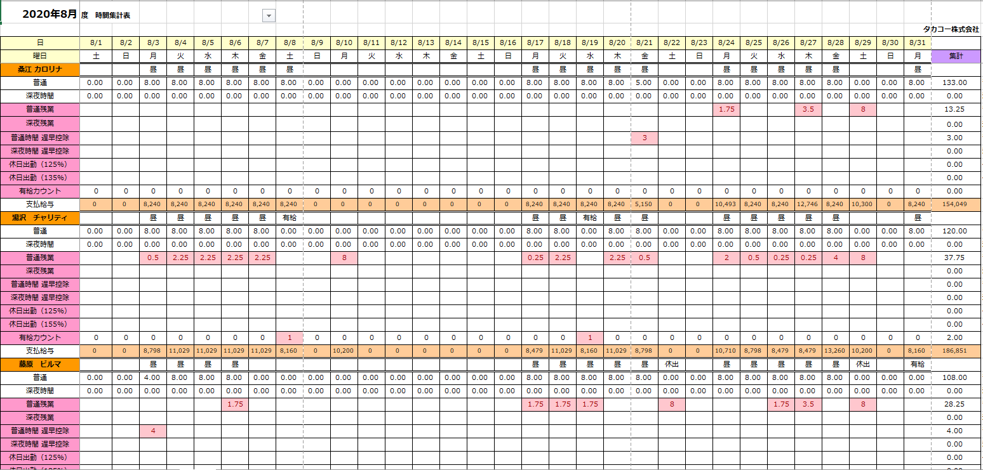
送迎日
所属
送迎時間
2021/06/02
担当者
斉藤 慎一
残業日
終了時間
2021/06/02
所属
ダイゾー
残業日: 2021/06/02
終了時間: 19:30
所属: ダイゾー
ユーザID
18449
勤怠データを取り込む。
※ファイル形式は検討。
ダイゾー
運転手
三浦 大地
19:30

ユーザ名
松浦 清隆
19:30
送迎
迎え
・残業がある人の中で送迎が必要な人のみ抽出して自動設定。
・残業用かどうかをわかるようにしておく。
・乗車する人の一覧を出す機能を追加。
所属
Excelのように、
まとめて入力が可能。
残業可能な人のみ表示
送迎がない人も表示
変更した箇所を色づけする。
変更した箇所を色づけする。
 |  |  |  |  |  |  |  |  |  |  |  |  |  |  |  |  |  |  |  |  |  |  | 残業日 | 所属 | ユーザID | ユーザ名 | 残業可能
 |  |  |  |  |  |  |  |  |  |  |  |  |  |  |  |  |  | ユーザID | ユーザ名 | 性別 |  |  | 2021-06-02 | ダイゾー | 12345 | アーノルド | 20:00:00
 |  |  |  |  |  |  |  |  |  |  |  | ユーザID | ユーザ名 | 性別 | 到着場所2 |  |  | 12345 | アーノルド | 男 |  |  | 2021-06-02 | ダイゾー | 23456 | テリー | 21:00:00
...
 |  |  |  |  |  |  |  |  |  |  |  | 12345 | アーノルド | 男 | 駅南ウェルシア |  |  | 23456 | テリー | 男 |  |  | 2021-06-02 | ダイゾー | 34567 | 田中 | 19:30:00
 |  |  |  |  |  |  |  |  |  |  |  | 23456 | テリー | 男 | 神鳥谷ファミリーマート |  |  | 34567 | 田中 | 女
確認
承認確認
承認確認
追加

選択した勤怠データを
1件ずつ登録/変更。
 | ユーザ更新確認 |  |  |  |  | 勤怠登録/変更 |  |  |  |  | 送迎承認確認 |  |  |  |  |  | 残業承認確認

ユーザID： 18449
ユーザID
18449
送迎日：2021/06/02 担当者：斉藤 慎一
所属：ダイゾー 運転手：三浦 大地
送迎時間：19:30 送迎：迎え
残業日：2021/06/02 所属：ダイゾー 残業時間：19:30
ユーザ名： 松浦 清隆
ユーザ名
松浦 清隆
所属： 埼玉テクニカルセンター
所属
埼玉テクニカルセンター
...
勤務日
2021/05/25
 |  |  |  |  |  |  |  |  |  |  |  |  |  |  |  |  |  | ユーザID | ユーザ名 | 性別
 |  |  |  |  |  |  |  |  |  |  |  | ユーザID | ユーザ名 | 性別 | 到着場所2 |  |  | 12345 | アーノルド | 男
 |  |  |  |  |  |  |  |  |  |  |  | 12345 | アーノルド | 男 | 駅南ウェルシア |  |  | 23456 | テリー | 男
勤務開始
9:00
 |  |  |  |  |  |  |  |  |  |  |  | 23456 | テリー | 男 | 神鳥谷ファミリーマート |  |  | 34567 | 田中 | 女
登録
戻る
承認
承認
勤務終了
17:00

 |  |  |  |  |  |  |  |  |  |  |  |  |  |  |  |  | 残業登録変更完了
 | ユーザ更新完了 |  |  |  |  | 勤務登録変更確認 |  |  |  |  | 送迎登録変更完了
ユーザID： 18449
残業ID： 123456
登録しました。
登録完了後、残業連絡画面で残業者一覧が閲覧できるようになる
1時間くらいTOP画面に自動で表示するのも良いかも？
ユーザ名： 松浦 清隆
送迎ID： 123456
登録しました。
登録されたとき同じ日の送迎時間帯から自動でユーザを削除する。削除ユーザの警告を出しても良いかも？
ユーザID： 18449
登録しました。
所属： 埼玉テクニカルセンター
勤務日： 2021/05/25

勤務開始： 9:00
メニューへ
勤務終了： 17:00
一覧へ
一覧へ
登録
戻る

 |  |  |  |  |  | 勤務登録変更完了

勤務ID： 123456
登録しました。

一覧へ

勤怠管理_一覧 (スマホ）
■スタッフが普段使いしているスマートフォン画面想定

自分の情報のみ表示。
ユーザIDが自動入力される。
自分の情報のみ表示。
ユーザIDが自動入力される。
 | 勤怠一覧 |  |  | 送迎一覧

 | 勤怠 | 送迎車 |  | 勤怠 | 送迎車

 | ユーザID | 123456 |  | ユーザID | 123456
 | 勤務月 |  | 所属 | 送迎日 |  | 所属 |  | 担当者

スタッフ
 |  |  |  |  | 送迎日 | 送迎時間 | 到着場所 | 送迎
 |  |  |  |  | 2021-06-01 | 7:55:00 | 駅南ウェルシア
 |  |  |  |  | 2021-06-01 | 18:00:00 | 駅南ウェルシア
 |  |  |  |  | 2021-06-02 | 7:55:00 | 駅南ウェルシア | 送り不要
 |  |  |  |  | 2021-06-03 | 19:00:00 | 駅南ウェルシア | 迎え不要

締め日にスタッフが自分の勤怠を確認したら「確認済」ボタンを押す。
締め日に「勤怠を確認してください」とスタッフにプッシュ通知される。

必要な情報は経理にも
ヒアリングが必要

勤怠管理_お知らせ（タブレット）
■現場で利用するタブレットの画面想定
お知らせの登録、変更、削除は現場管理者以上の権限を持っているユーザーであれば可能。

モーダル画面。
詳細ボタンをタップした、
お知らせの詳細を表示。
 | 勤怠QR |  |  | お知らせ一覧
社員QRコードを読み込ませてください
=
残業設定
残業連絡
送迎設定
お知らせ
ログイン
お知らせ一覧
NEW
戻る
 |  |  |  |  |  |  | お知らせ詳細
9/2の残業について
お疲れ様です。
台風が近づいているため、9/2は極力残業しないようお願いします。
残業の必要がある場合、営業担当に連絡してください。
よろしくお願いします。

現場管理者
 |  |  |  |  | 2022-10-05 | コロナ感染対策のご協力をお願いします
 |  |  |  |  | 2022-10-01 | 10/3のバス送迎について
 |  |  |  |  | 2022-09-30 | 【重要！】月末の勤怠確認をお願いします
勤怠入力時間外は、
自動的に「お知らせ一覧」に表示が切り替わる。
 |  |  |  |  | 2022-08-31 | 9/2の残業について
リンクをタップしてお知らせ詳細画面を表示。

 | ログイン
ID
Password
login
タイタンID

課題No.11
パスワードを忘れた場合の再発行対応は要検討。

 | メニュー |  |  | お知らせ登録
ユーザ登録
データ出力
同期
一覧
お知らせ
お知らせ登録
yyyy/mm/dd
掲載日
件名
本文
キャンセル
登録

 | お知らせ一覧
お知らせ一覧
戻る
現場管理者のみ登録、変更が可能。

NEW
 |  | 2022-10-05 | コロナ感染対策のご協力をお願いします
 |  | 2022-10-01 | 10/3のバス送迎について
 |  | 2022-09-30 | 【重要！】月末の勤怠確認をお願いします
 |  | 2022-08-31 | 9/2の残業について

 | お知らせ変更
お知らせ変更
yyyy/mm/dd
掲載日
件名
本文
キャンセル
更新
削除

勤怠管理_お知らせ (スマホ)
■スタッフが普段使いしているスマートフォンの画面想定
スタッフはスマホからお知らせを閲覧可能。

 | ログイン
ID
Password
login
タイタンID

スタッフ
課題No.11
パスワードを忘れた場合の再発行対応は要検討。

新着のお知らせがある場合に表示する。
 | メニュー
残業申請
一覧
お知らせ
送迎設定
QR表示
【NEW】新しいお知らせがあります。

 | お知らせ一覧
お知らせ一覧
NEW
戻る
 |  |  |  | お知らせ詳細
9/2の残業について
お疲れ様です。
台風が近づいているため、9/2は極力残業しないようお願いします。
残業の必要がある場合、営業担当に連絡してください。
よろしくお願いします。
モーダル画面。
詳細ボタンをタップした、
お知らせの詳細を表示。

 |  | 2022-10-05 | コロナ感染対策のご協力をお願いします
 |  | 2022-10-01 | 10/3のバス送迎について
 |  | 2022-09-30 | 【重要！】月末の勤怠確認をお願いします
 |  | 2022-08-31 | 9/2の残業について
リンクをタップしてお知らせ詳細画面を表示。

【廃止】勤怠管理_ユーザ登録(タブレットのみ)
2022/11/29のミーティングで、矢内さん、伊藤さんから、
TITANに登録されたユーザーのみ就業可能と決定したと伺った。
そのため、総合管理表でユーザー登録は不要。
ユーザはTITANのみで登録できる。総合管理表システムでは登録できない。スタッフは基本TAITANで登録されている現場に所属しているが、スポットで1日だけ加工所で働く場合がある。その場合、所属を一日だけ加工所にし、時給設定を行う。 ※基本TITAN連携しなければならないが、仮登録を認めるか？
■現場で利用するタブレットの画面想定
インターネットに繋がらない可能性があることが前提

 | ユーザ登録

ユーザID
18449
ユーザ名
松浦 清隆
 |  | 勤怠システムではそれほど多くの情報はいらないかも？
 |  | 以下を想定。
 |  | ユーザID | ※修正不可
 |  | ユーザ名 | ※修正不可
所属
 |  | 性別 | ※修正不可
現場管理者
 |  | 所属
...
 |  | 時給
 |  | パスワード | 必要ないかも？
確認
 |  | 送り有無
 |  | 迎え有無
 |  | 送り時間
 |  | 迎え時間
 |  | 送り場所
 | ユーザ登録確認 | 迎え場所

ユーザID： 18449
ユーザ名： 松浦 清隆

所属： 埼玉テクニカルセンター
...

登録
戻る

 | ユーザ登録完了

ユーザID： 18449
登録しました。

メニューへ

